ser-0
 |  |  | Дискретный теорвер
Имя | TG | S | 1 | 2 | 3 | 4 | 5 | 6 | 7 | 8 | 9 | 10 | 11 | 12 | 13 | 14 | 15 | 16 | 17 | 18 | 19 | 20 | 21 | 22 | 23 | 24 | 25 | 26 | 27 | 28 | 29 | 30 | 31 | 32 | 33 | 34 | 35 | 36 | 37 | 38 | 39 | 40 | 41 | 42 | 43 | 44 | 45 | 46 | 47 | 48 | 49 | 50
Жгилев Иван | @zhgilevivan | 46 | + | + | + | + | 1 | + | + | + | 1 | 1 | + | 1 | + | + | + | + | + | + | + | + | + | + | + | + | 1 | + | + | + | 1 | + | + | 1 | + | + | 1 | + | 1 | 1 | 1 | 1 |  | 1 | + | + | + |  | + |  | +
Пугин Сергей | @PuginSergey | 31 | + | + | + | 1 | + |  | + |  | 1 |  |  |  |  | 1 |  |  | 1 | + | 1 |  | + |  | 1 |  | + | + | + | 1 |  | + | + | + | + | + | + | 1 | + | + |  | + |  | + | + |  |  | + |  | +
Гаджиев Тимур | @timonqqq | 0
Сиромашенко Влад | @SiromashenkoVlad | 6 | 1 | 1 |  | + |  |  |  |  |  |  |  |  |  |  |  |  |  |  |  | + |  | 1 |  |  |  | 1
Лазарев Виталий | @Vitalyl05 | 0
Федоров Вадим | @kyburka | 0 |  |  |  |  |  |  |  |  |  |  |  |  |  |  |  |  |  | Осторожно, у Никиты не плюсики, а мины
Макаров Алексей | @alllexey123 | 4 |  |  |  |  |  |  |  |  | 1 |  | 1 |  |  |  |  |  |  | / | / | \ | \ |  |  |  |  |  |  |  |  |  |  |  |  |  | 1 |  |  |  |  |  |  |  |  |  |  | 1
Крамарь Михаил | @bebragaming2077 | 0 |  |  |  |  |  |  |  |  |  |  |  |  |  |  |  |  |  | | | | | | | |
Вейгандт Владислав | @VVl_74 | 38 | + | + | + | + | + | 1 | + | + | 1 |  | + |  | 1 | + | + | + | + | + | + | + | + | + | + | + | + | + | 1 |  | + | + | 1 | + | + | 1 | + | + | + | + | + |  | 1 | +
Зайцев Никита | @Z4Ych1k | 5 |  |  |  |  |  |  |  |  |  |  |  |  |  |  | + |  |  | + | + | 1 | + |  |  |  |  |  |  |  |  |  |  |  |  |  |  |  |  |  |  |  |  |  |  |  |  |  |  | На подумать скорее
Горобец Олег | @ZyaOleg | 27 | + | + | 1 |  |  |  |  |  |  | 1 |  |  |  |  |  |  | + | 1 | + | + | + | + | + | 1 | + | + | + |  | + | 1 | + | + | 1 | + | + | + | + |  |  |  |  |  |  |  | + | + |  | гроб | + | уф
Артём Евграфов | @evgrart_st | 3 |  |  |  |  |  |  |  | 1 |  |  |  |  |  |  |  |  |  |  |  |  |  |  |  |  |  |  |  |  |  |  |  |  |  |  |  |  |  |  |  |  |  |  |  |  |  |  |  | 1 |  | 1

 |  |  |  |  |  |  |  |  |  |  |  |  |  |  |  |  |  |  |  |  |  |  |  |  |  |  |  |  |  | Нихуя проснулись все
 |  |  |  |  |  |  |  |  |  |  |  |  | то самое чувство когда практик решил больше задач, чем 6 студентов вместе взятых |  |  |  |  |  |  |  |  |  |  |  |  |  | не 6, а 5 |  |  | Кто решит 28-ую, получит от меня 100 рублей
 |  |  |  |  |  |  |  |  |  |  |  |  |  |  |  |  |  |  |  |  |  |  |  |  |  |  |  |  |  | Вызов принят
 |  |  |  |  |  |  |  |  |  |  |  |  |  |  |  |  |  |  |  |  |  |  |  |  |  |  |  |  |  | Причём видимо не одним человеком |  |  |  |  | Несколько шизофрений за одного человека считается?
 |  |  |  |  |  |  |  |  |  |  |  |  |  |  |  |  |  |  |  |  |  |  |  |  |  |  |  |  |  | теперь очев, что 1-й Ваня
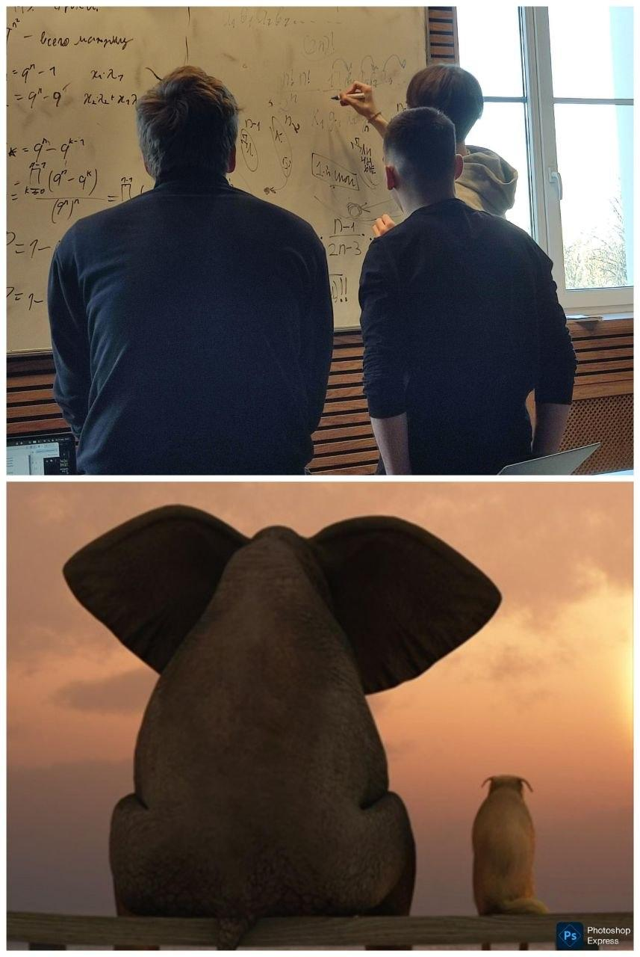
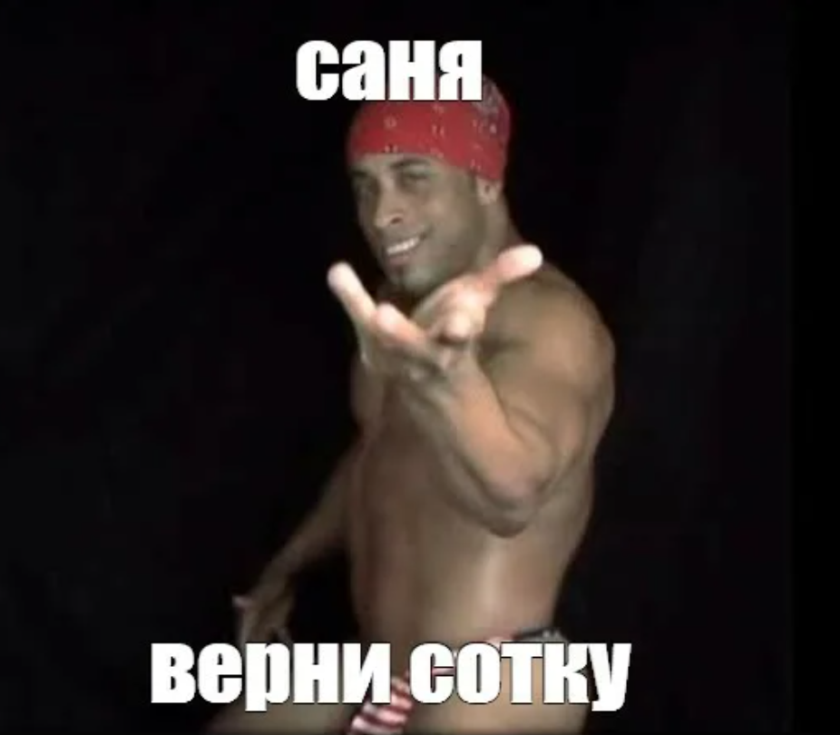
 |  |  |  |  |  |  |  |  |  |  |  |  |  |  |  |  |  |  |  |  |  |  |  |  |  |  |  |  |  | Ну и да, с тебя, инкогнито, сотка |  |  |  |  | Две сотки
 |  |  |  |  |  |  |  |  |  |  |  |  |  |  |  |  |  |  |  |  |  |  |  |  |  |  |  |  |  | А теперь очев, что 2-й - это я |  |  |  | так и так было очев что 2-й это ты
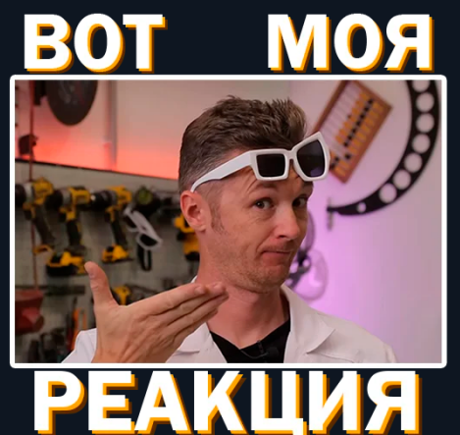
 |  |  |  |  |  |  |  |  |  |  |  |  |  |  |  |  |  |  |  |  |  |  |  |  |  |  |  |  |  | Кто сотку даст то?

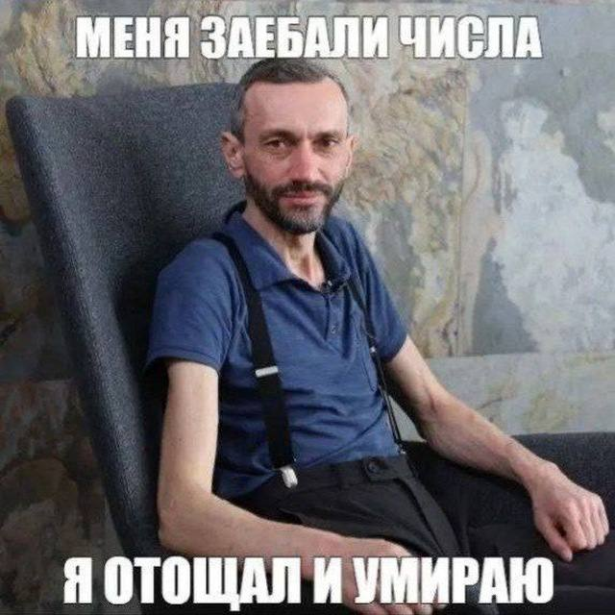



 |  |  |  |  |  |  |  |  |  |  |  |  |  |  |  |  |  |  |  |  |  |  |  |  |  |  |  |  |  |  |  |  |  | Надо терпеть смерть
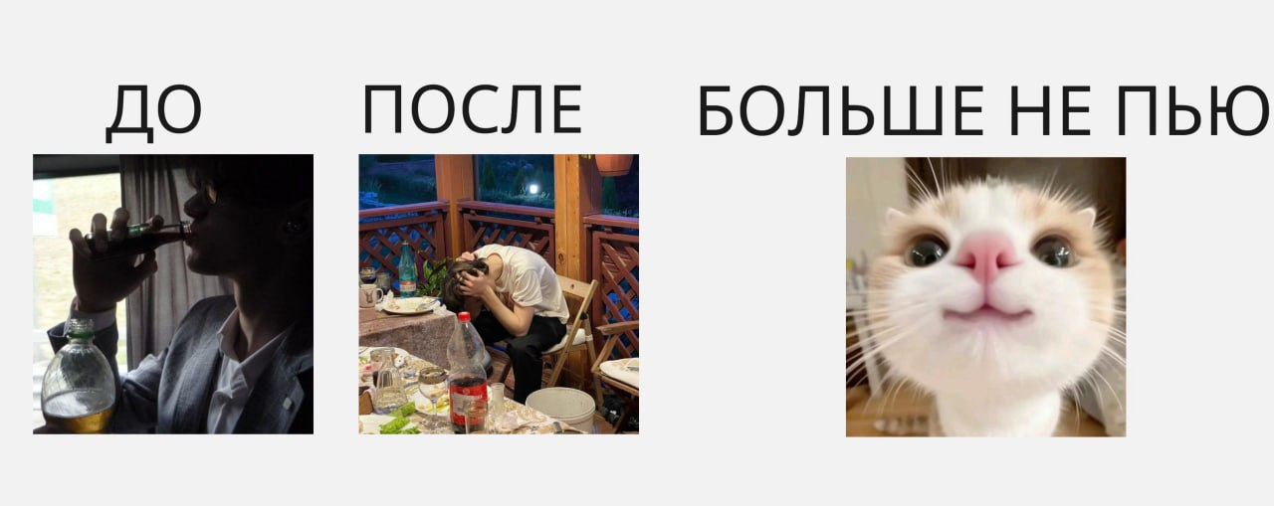

я натурал но об этом никто не узнает

ser-2
 |  |  | Серия-8
Имя | TG | S | 1 | 2 | 3 | 4 | 5а | 5б | 6а | 6б
Жгилев Иван | @zhgilevivan | 8 | + | + | + | + | + | + | + | 1
Пугин Сергей | @PuginSergey | 7 | + | + | + | + | 1 | 1 | +
Гаджиев Тимур | @timonqqq | 0 |  |  |  |  |  |  |  |  | Кто ты, выдра?
Сиромашенко Влад | @SiromashenkoVlad | 6 | + | + | 1 | 1 | + | + |  |  | это практик такой есть
Лазарев Виталий | @Vitalyl05 | 2 |  | 1 |  | + |  |  |  |  | я знаю
Федоров Вадим | @kyburka | 0
Макаров Алексей | @alllexey123 | 0
Крамарь Михаил | @bebragaming2077 | 0
Зайцев Никита | @Z4Ych1k | 0
Горобец Олег | @ZyaOleg | 8 | + | + | + | + | + | + | 1 | +


 |  | Открыл задачки и увидел не графы
 |  |  | я тоже расстроился(

